Set de Juegos didacticos
Set de juegos didacticos |  |  |  |  |  |  |  | Ley Presupuesto | Equipo / Equipamiento | Cantidad | Presupuesto Unitario (M$) | Presupuesto Total (M$) | Visita a Terreno | Back Up | Instalación/Armado | Capacitación | Mantención | Marcado Laser
N° | Especificaciones técnicas | Imagen referencial | Condición y puntaje |  | Cumple (SI/NO) | Nombre documento y/o nº de página | Observaciones | Equipamiento - 31.02.005 | SET DE JUEGOS DIDACTICOS | 3 | 250 | 750 | No aplica | No aplica | No aplica | No aplica | No aplica | No aplica
 | Características generales
1 | Set de 5 sacos con distinto peso. Dimensión aprox.: de 9 a 30 cm. Peso: de 100 a 500 gr | 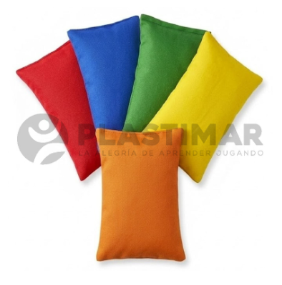 | OBLIGATORIA | * |  |  |  | NOTA 1: El costo de despacho debe estar incorporado en el precio ofertado de la línea (no por separado), es decir, debe indicar precio de despacho por cero pesos
2 | Set de 12 pinzas jumbo (12 cm aprox.), de plastico, de 6 colores diferentes |  | OBLIGATORIA | * |  |  |  | NOTA 2: El plazo de entrega empezará desde el día hábil siguiente de emitida la Orden de Compra
3 | Set de 16 titeres de dedos. Compuesto por animales: oso, vaca, conejo, perro, oso panda, ratón, pollo, rana, hipopótamo y elefante; y familia: papá, mamá, hijo, hija, abuela y abuelo. Dimensión aprox.: 7 cm |  | OBLIGATORIA | * |  |  |  | NOTA 3: Se considera que las ofertas recibidas cumplen con la garantía mínima indicada en las EETT a menos que el proveedor indique otro plazo
4 | Carro andador multiproposito. Incluye: 1 carro andador, 3 figuras geometricas de madera pintada (4 x 4 cm), 1 baqueta de madera (19 cm). Elementos integrados: xilofono, recorrido, engranaje, abaco y sonajero. Dimensión aprox.: 51 x 31 x 28 cm | 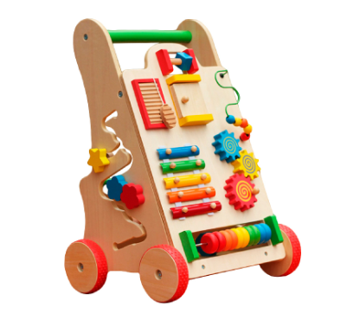 | OBLIGATORIA | * |  |  |  | NOTA 4: Se sugiere enviar los bultos con guía de despacho
5 | 6 Audifono sensorial protección auditiva antiruido. Con almohadillas acolchadas y diadema ajustable. Dimensión aprox. 20 x 15 cm. Permiten disminuir mínimo 26 dB del sonido ambiente | 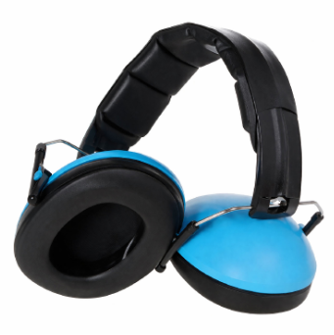 | OBLIGATORIA | * |  |  |  | NOTA 5: Con relación a las medidas, se aceptará hasta un 10% de variación de lo pedido, en relación a todos los parametros, tales como: longitud, altura, ancho, diametro, gramaje, tiempo, etc. del equipo y/o sus accesorios o componentes, siempre que esto no afecte el objeto del equipo
6 | Garantía mínima de 12 meses | N/A | OBLIGATORIA | * |  | N/A
 |  |  |  |  |  |  |  | CONSTRUCCION CESFAM NUEVO AMANECER, TEMUCO
 |  |  |  |  |  |  |  | 30131841-0
 |  |  |  |  |  |  |  | Facturar: Servicio de Salud Araucanía Sur, RUT: 61.607.400-8, domicilio: Arturo Prat 969, Temuco
 |  |  |  |  |  |  |  | Despachar: Milano 03700, Temuco. De lunes a jueves de 08:00 a 17:00 y viernes de 08:00 a 16:00 hrs.
 |  |  |  |  |  |  |  | Contacto: María José Poblete Mora, correo: calidad.milano@temuco.cl, teléfono: +569 93425835 y Cristian Yañez, correo: cristian.yanez@asur.cl, teléfono: +569 44980762
 |  |  |  |  |  |  |  | Financiamiento: Mediante fondos Sectoriales del MINSAL 2026, de acuerdo al decreto 304 del 25-09-26 del Ministerio de Hacienda

